様式1 申請書
【入力方法】
１．別シート「様式１別紙」のオレンジに色付けされている
箇所入力してください。
→「対象経費等の額」(青色になっている箇所）が反映されます。
２．このシートのオレンジに色がついている箇所をご記入ください。
青色箇所は自動的に計算されますので、入力不要です。
令和７年度青森県トラック運送事業者人材確保対策支援事業免許補助金 交付申請書
（公社）青森県トラック協会 会長 殿 |  |  |  |  |  |  | 申請年月日：令和 |  |  |  | 年 |  | 月 |  | 日
申請者 | 住 所 |  |  | 〒 |  | －

 | 事業者名 代表者名 |  |  |  |  |  |  |  |  |  |  |  |  | 印
連絡先 | 電話・ＦＡＸ番号 |  | 電話 |  |  |  |  |  | ＦＡＸ
 | 担当者 |  | 役職 |  |  |  |  | 氏名
補助対象経費の合計額 |  |  |  |  |  | 円 | → 対象経費1/2 |  |  | 0 |  | 円 | …①
類型 | A | 19歳以上 21歳未満 |  |  | 人 |  | （補助上限額） |  |  | 0 |  | 円 | …②
 | B | 21歳以上36歳未満 かつ普通免許等 保有期間３年未満 |  |  | 人 |  | （補助上限額） |  |  | 0 |  | 円 | …③
 | C | 上記A、B 以外の者 |  |  | 人 |  | （補助上限額） |  |  | 0 |  | 円 | …④
補助上限額 |  |  |  |  |  |  |  |  |  |  |  | 円 | …⑤ （②＋③＋④）
補助金請求 累計額 |  |  |  | 0 |  |  | 円 | …「①対象経費1/2相当額」と「⑤上限額」 いずれか低い方の額（千円未満切り捨て）
請 求 額 |  |  |  | 0 |  |  | 円 | 請求済・交付決定済額 |  |  |  |  |  |  | 円
振込先 金融機関 |  |  | 金融機関名 |  |  |  |  |  |  |  |  |  |  | 支店
 |  |  | フリガナ
 |  |  | 口座名義
 |  |  | 口座番号 |  |  |  | 普通 |  | 当座
✓添付書類 |  |  |  | 大型免許取得者の詳細（様式１別紙）
 |  |  |  | 令和７年度青森県トラック運送事業者人材確保対策支援事業免許補助金に関する大型免許取得費用 内訳書（様式２）
 |  |  |  | 支払いを証する書類の写し※領収書、振込明細書等
 |  |  |  | 雇用保険被保険者通知書等の写し （従業員として雇用されていることが確認できる、公の書類）
 |  |  |  | 取得運転免許証の写し / 特例教習証明書の写し（特例教習受講の場合）
 |  |  |  | 運転者台帳の写し
 |  |  |  | 事業実績報告書（令和6年度分）の写し
 |  |  |  | 事業継続意思を確認する誓約書（様式３）
 |  |  |  | 振込先口座の金融機関、店名、口座種別、口座番号、フリガナが確認できる部分の写し
 |  |  |  | 国・青ト協・全ト協の補助金・助成金を受けている又は受けようとしている場合、当該金額がわかる書類 （交付申請書の写し、制度の交付要綱、等）

様式1 別紙
大型免許取得者の詳細
【入力方法】
１．オレンジに色がついている箇所をご入力ください。
※ 免許取得日年齢は、オレンジ箇所をすべて入力すると自動的に計算されます。
※ 「補助類型」の☑選択を忘れずに行って下さい。
※ 正しく入力すると、様式１申請書「請求額」に金額が反映されます。
 | 補助類型Ａ |  | 免許取得日において、19歳以上21歳未満の者
 | 補助類型Ｂ |  | 免許取得日において、21歳以上36歳未満かつ
 |  |  | 普通免許等保有期間３年未満の者
 | 補助類型Ｃ |  | 上記Ａ、Ｂ以外の者

（1人目）
免許取得者 | ふりがな
 | 氏名
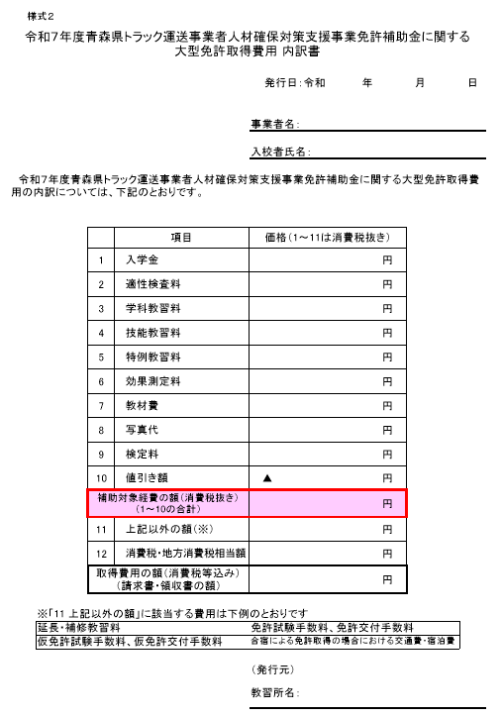
 | 生年月日 |  | 平成 |  | 年 |  | 月 |  | 日 | 免許取得日年齢 |  |  |  | 歳
 | 採用年月日 |  | 平成 |  | 年 |  | 月 |  | 日
補助類型（上記参照） |  |  |  | A |  | Ｂ |  | Ｃ | … | …いずれか一つにチェック
大型免許取得年月日 |  |  | 令和 |  | 年 |  | 月 |  | 日 | …免許証の日付等から転記
免許取得費用（実費） |  |  |  |  |  | 円 | ※補助対象外経費の額を必ず除いてください
国等他の補助金の額 （予定を含む） |  | 青ト協 |  |  |  | 円 | 全ト協 (特例教習受講) |  |  |  | 円 | その他 |  |  | 円

（2人目）
免許取得者 | ふりがな
 | 氏名
 | 生年月日 |  | 平成 |  | 年 |  | 月 |  | 日 | 免許取得日年齢 |  |  |  | 歳
 | 採用年月日 |  | 平成 |  | 年 |  | 月 |  | 日
補助類型（上記参照） |  |  |  | A |  | Ｂ |  | Ｃ | … | …いずれか一つにチェック
大型免許取得年月日 |  |  | 令和 |  | 年 |  | 月 |  | 日 | …免許証の日付等から転記
免許取得費用（実費） |  |  |  |  |  | 円 | ※補助対象外経費の額を必ず除いてください
国等他の補助金の額 （予定を含む） |  | 青ト協 |  |  |  | 円 | 全ト協 (特例教習受講) |  |  |  | 円 | その他 |  |  | 円

（3人目）
免許取得者 | ふりがな
 | 氏名
 | 生年月日 |  | 平成 |  | 年 |  | 月 |  | 日 | 免許取得日年齢 |  |  |  | 歳
 | 採用年月日 |  | 平成 |  | 年 |  | 月 |  | 日
補助類型（上記参照） |  |  |  | A |  | Ｂ |  | Ｃ | … | …いずれか一つにチェック
大型免許取得年月日 |  |  | 令和 |  | 年 |  | 月 |  | 日 | …免許証の日付等から転記
免許取得費用（実費） |  |  |  |  |  | 円 | ※補助対象外経費の額を必ず除いてください
国等他の補助金の額 （予定を含む） |  | 青ト協 |  |  |  | 円 | 全ト協 (特例教習受講) |  |  |  | 円 | その他 |  |  | 円

 | 補助類型Ａ | 0 | 人 |  | 補助対象経費の合計額 ※取得費用－補助金の額 |  |  |  |  | 0 |  |  | 円
 | 補助類型Ｂ | 0 | 人
 | 補助類型Ｃ | 0 | 人

